댓글 추가
JPA 5000회 1회차 |  |  |  |  |  | 프로시저 5000회 1회차

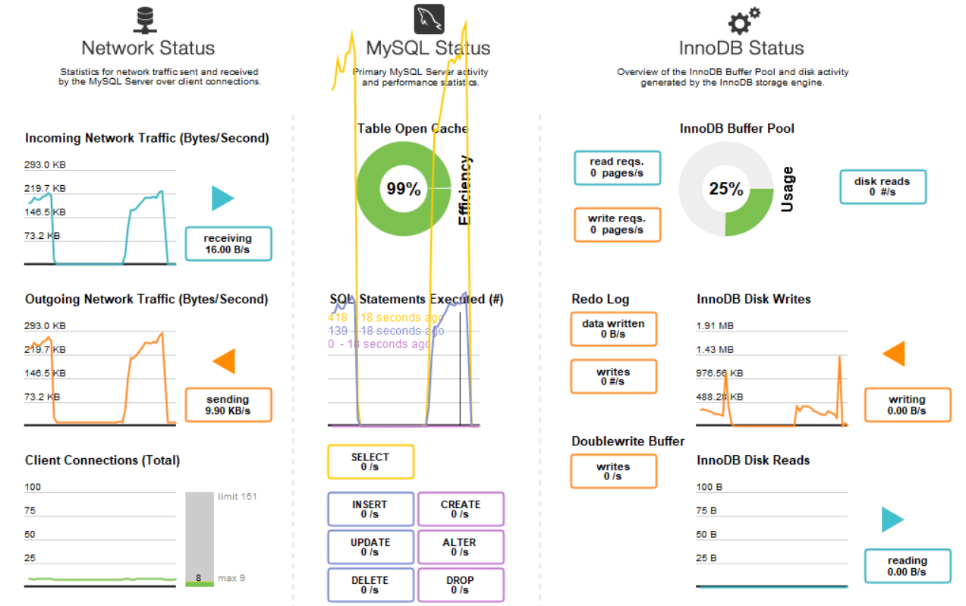
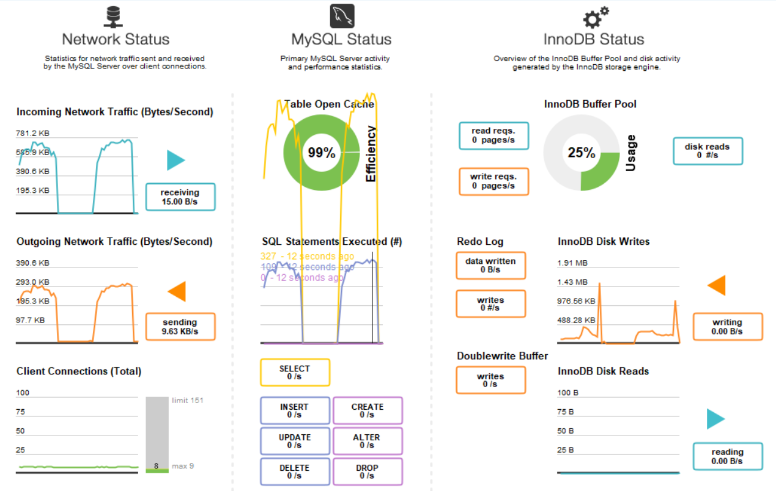

JPA 5000회 2회차 |  |  |  |  |  | 프로시저 5000회 2회차

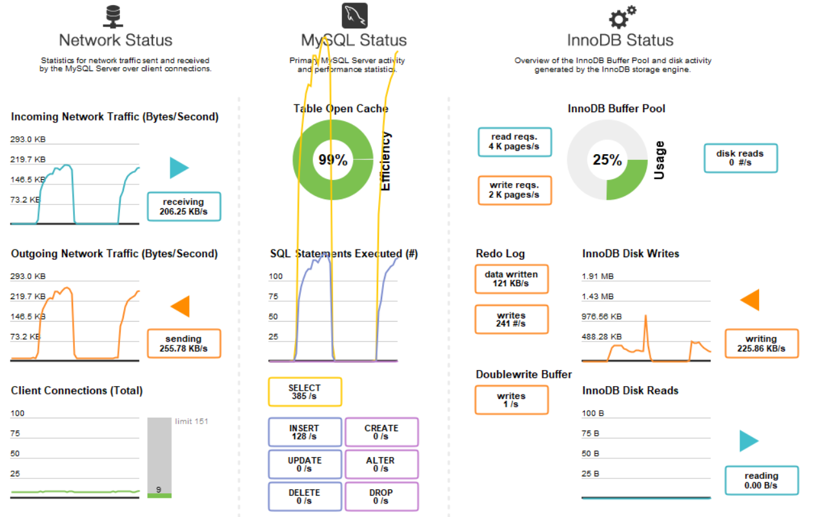
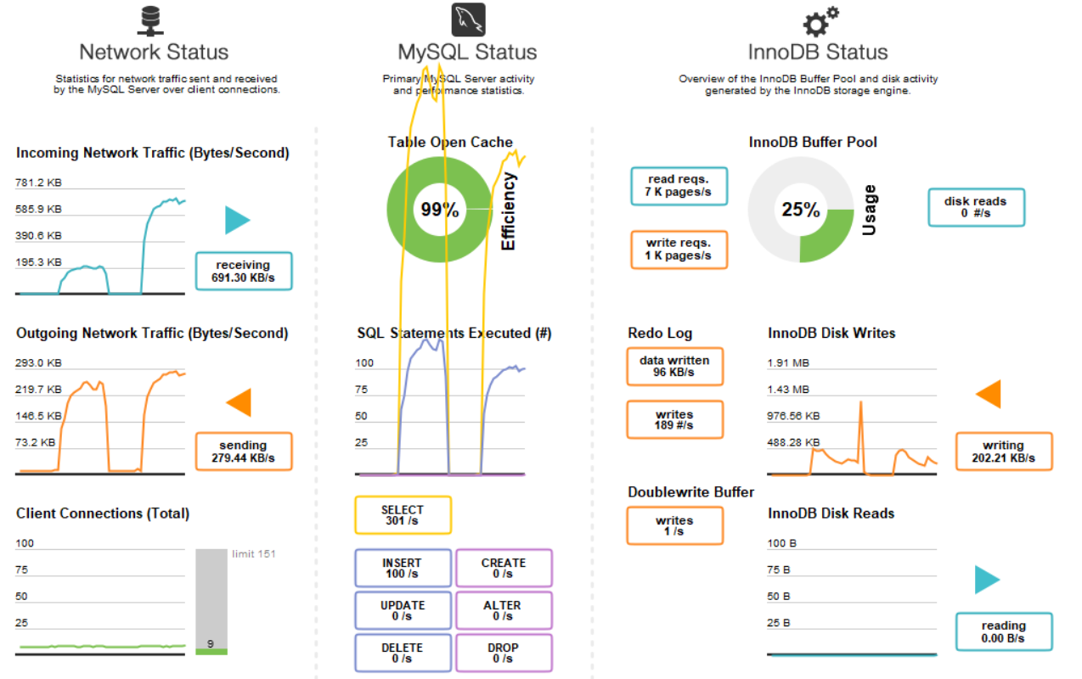

 | (초단위) | JPA |  | Stored Procedure
 |  | 1회차 | 2회차 | 1회차 | 2회차
 | 5000회 | 42 | 43 | 49 | 49

 | 1개의 댓글 5000번 추가

게시글 조회
Spring Data JPA 5000회 |  |  |  |  |  |  | JPA 5000회 | 프로시저 5000회

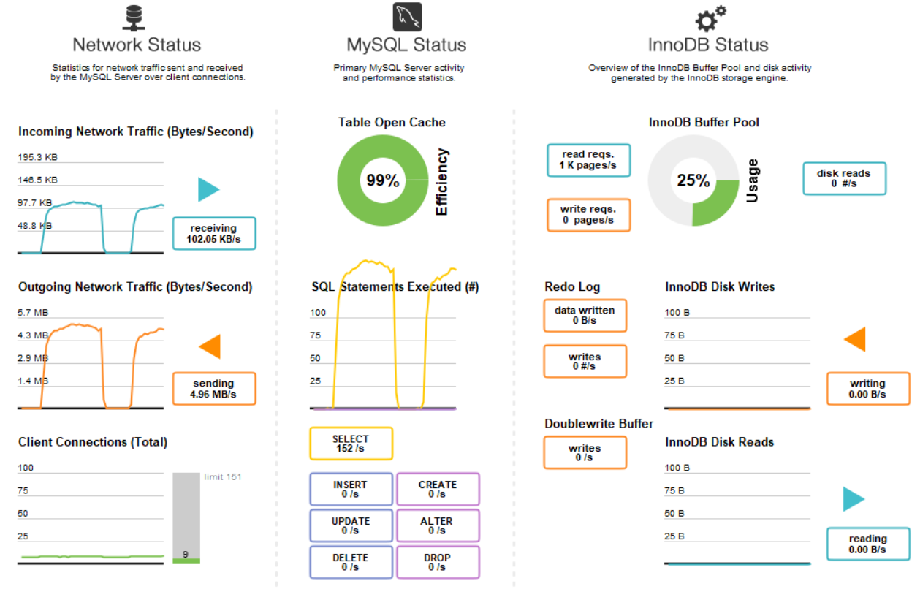
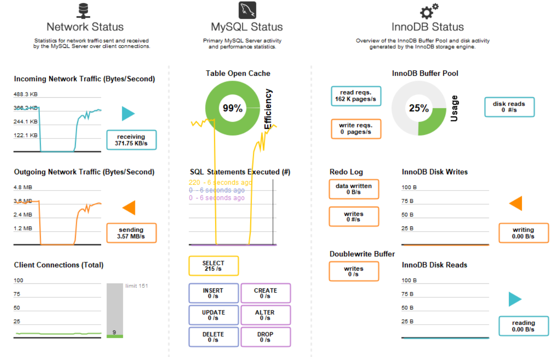
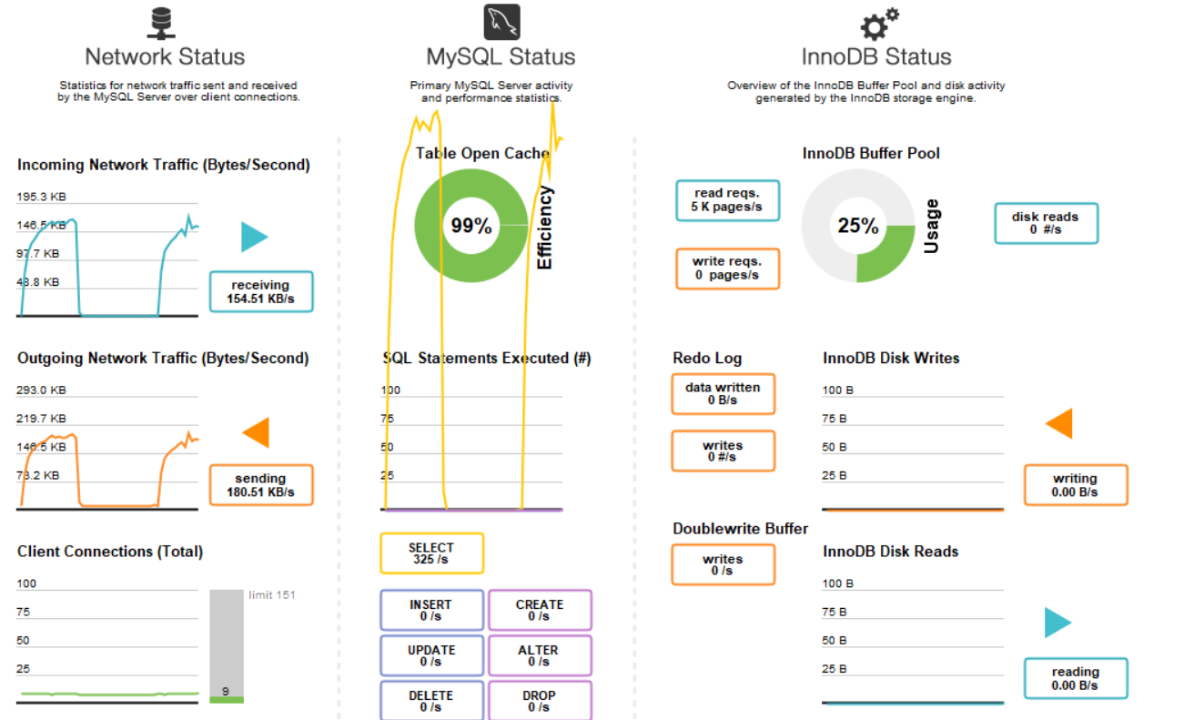

(초단위) | Spring Data JPA |  | JPA |  | Stored Procedure
 | 1회차 | 2회차 | 1회차 | 2회차 | 1회차 | 2회차
5000회 | 46 | 48 | 65 | 69 | 99 | 93

1000개의 게시글 5000번 조회

선호도(좋아요,싫어요)
JPA 5000회 1회차 |  |  |  |  | 프로시저 5000회 1회차

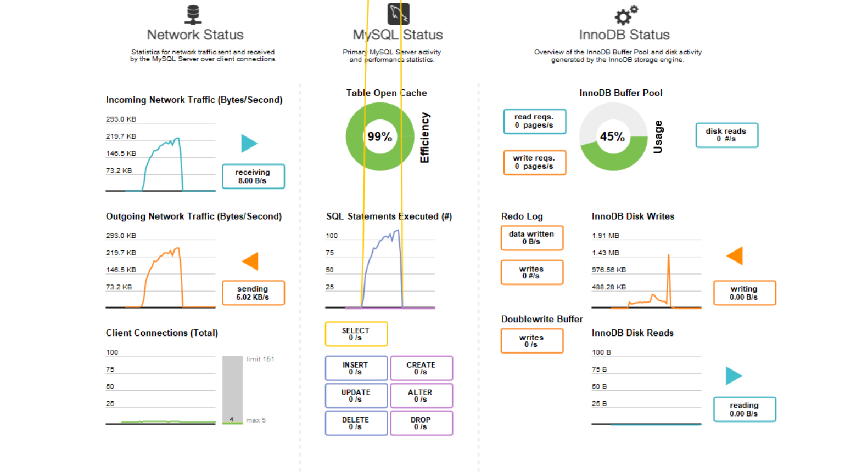
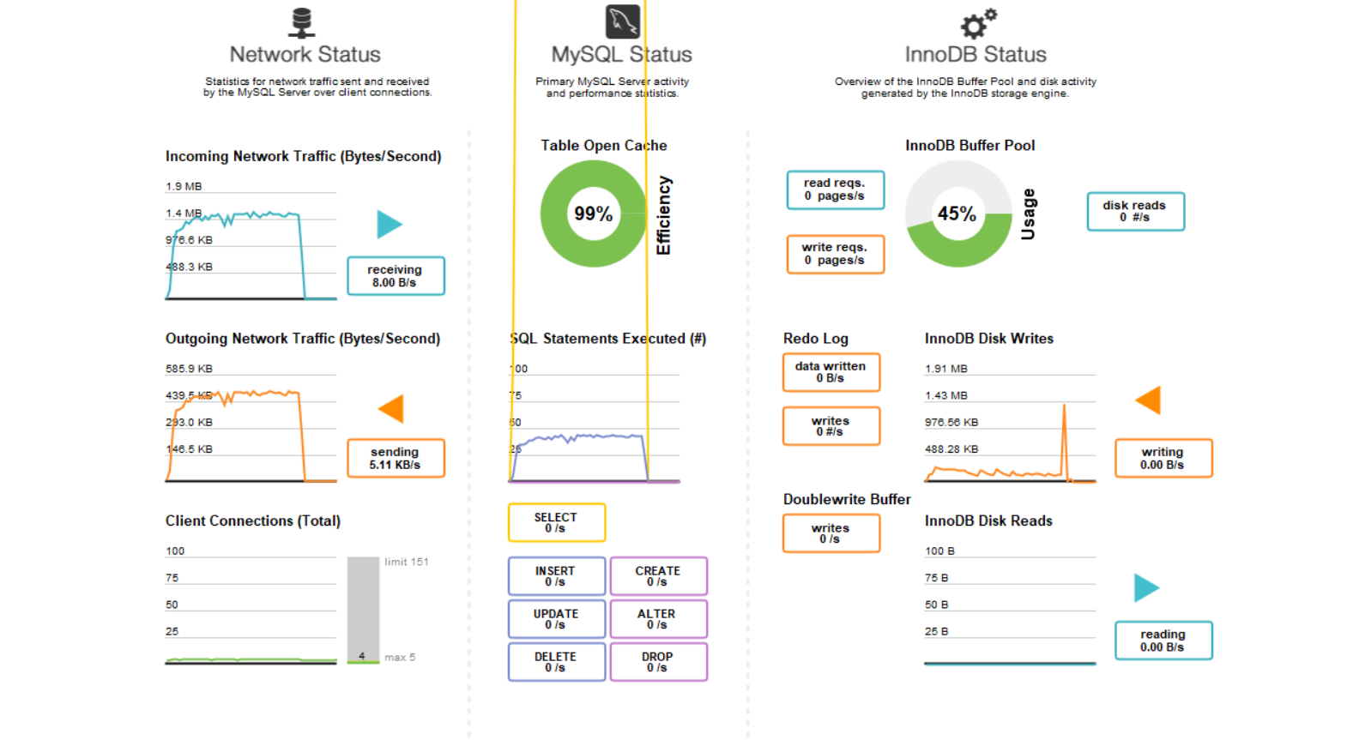

JPA 5000회 2회차 |  |  |  |  | 프로시저 5000회 2회차

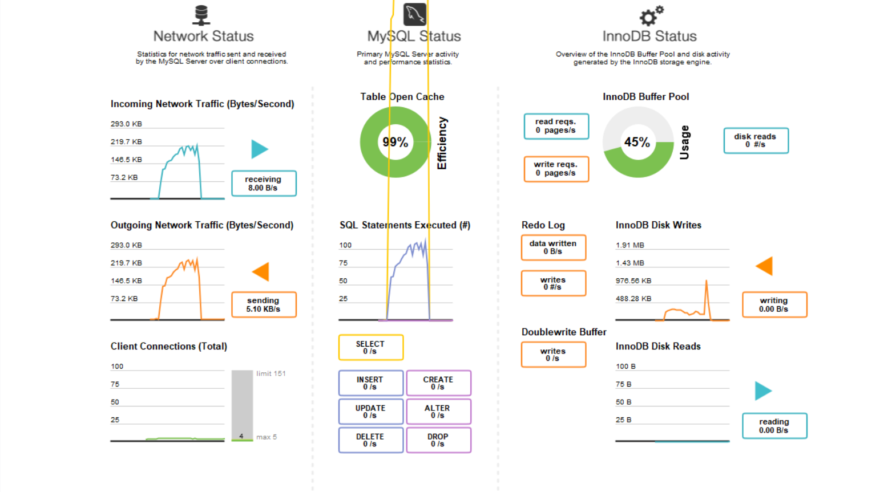
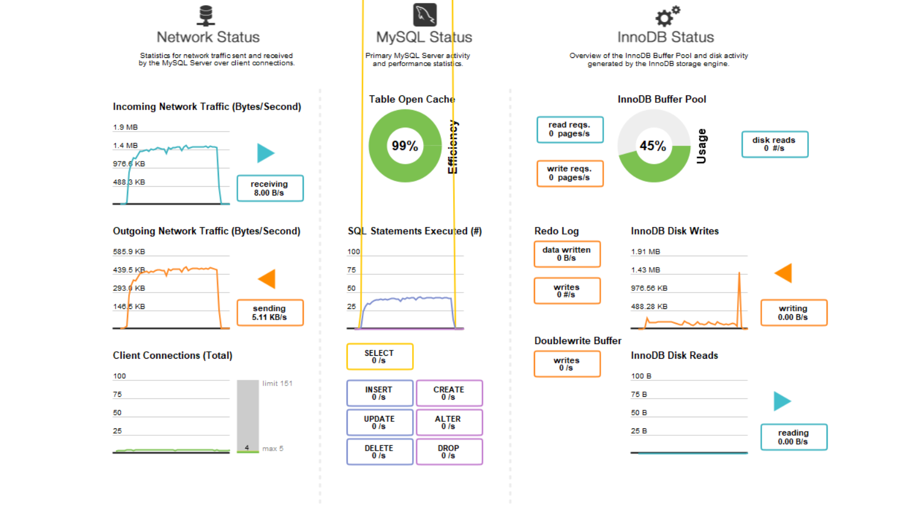

(초단위) | JPA |  | 프로시저
 | 1회차 | 2회차 | 1회차 | 2회차
50회 | 2 | 3 | 3 | 3
1000회 | 16 | 16 | 27 | 27
5000회 | 53 | 55 | 121 | 123

